ウユニ旅行2
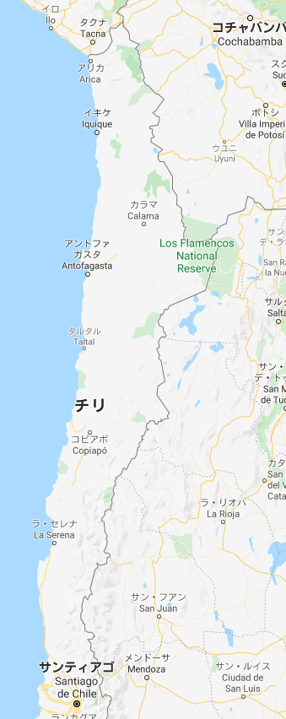
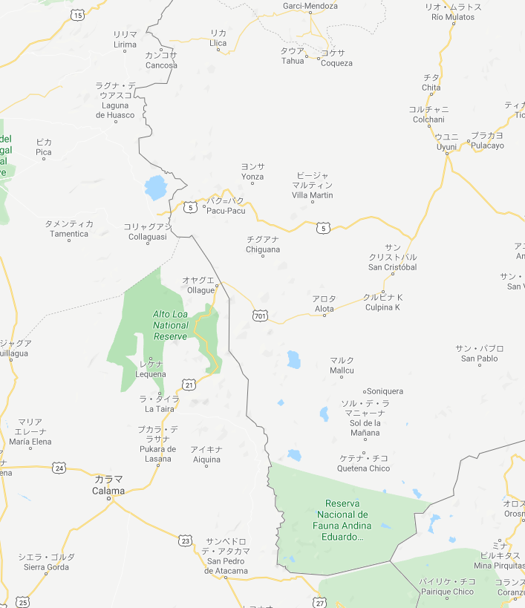

ウユニ塩湖

2泊3日ツアー

